Sheet1
과목 | 문제번호 | O | X | 검증유형 | 시험문제 AI검토 시나리오
정보보호개요 | 1 | 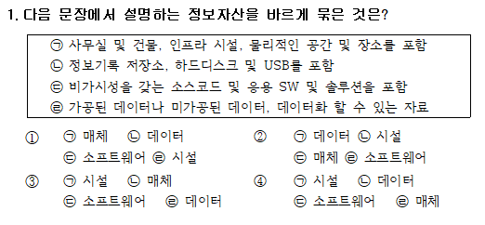 | 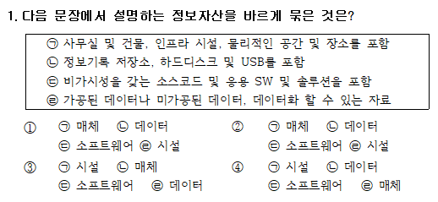 | 보기 중복 | 문제의 보기에서 보기끼리 중복되는 것이 있는지 여부
 | 2 |  |  | 오자 | 문제와 보기에서 오자가 있는지 여부
 | 3 |  |  | 보기개수 미달 | 문제의 보기에서 보기가 없는것이 있는지 여부
 | 4 | 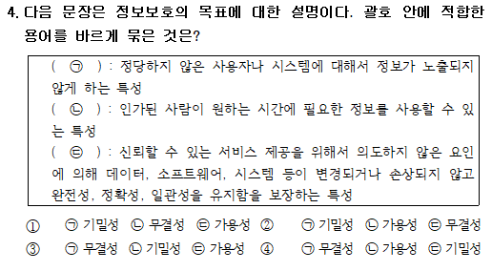 |  | 맞춤법 | 문제와 보기에서 맞춤법이 틀린것이 있는지 여부
 | 5 | 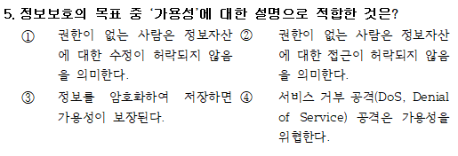 | 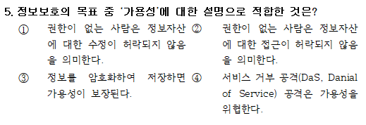 | 오자(영어) | 문제와 보기에서 쓰여진 영어중에 오자가 있는지 여부
 | 6 | 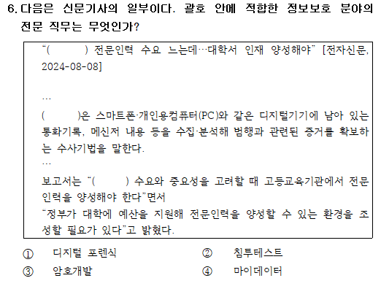 | 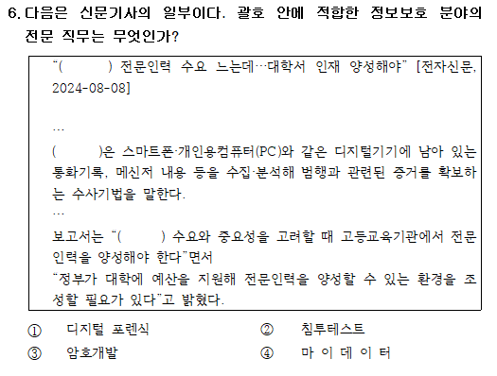 | 띄어쓰기 | 문제와 보기에서 띄어쓰기가 잘못된 것이 있는지 여부
 | 7 | 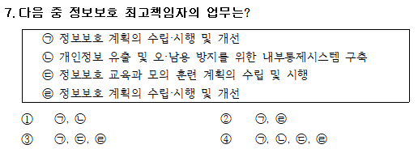 | 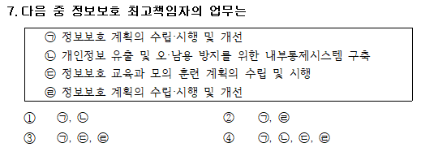 | 특수기호(?) 누락 | 문제와 보기에서 특수기호가 누락된 것이 있는지 여부
 | 8 |  | 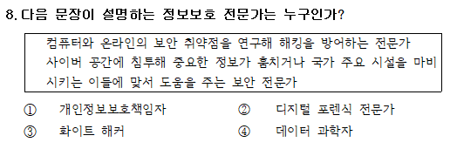 | 매끄럽지 못한 문장 구조 | 문제나 보기의 문맥이 부적절(부자연)한 부분이 있는지 여부
 | 9 |  |  | 틀린 법령명 | 문제나 보기의 법령명이 잘못된 것이 있는지 여부
 | 10 | 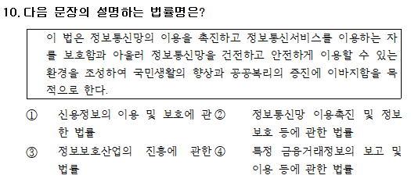 | 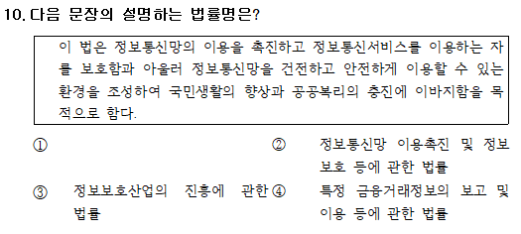 | 오타 + 보기누락 | 문제나 보기에서 오자나 누락된 글이 있는지 여부
 | 11 | 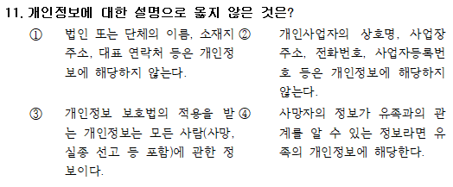 | 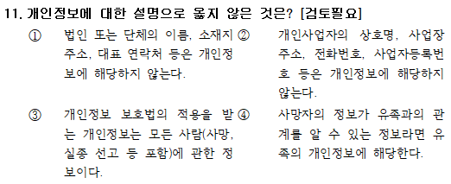 | 오자(낙서문구 유형1) | 문제나 보기에서 불필요한 문구(낙서 등)이 있는지 여부
 | 12 | 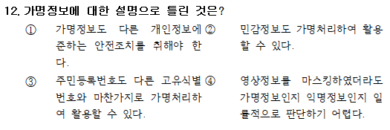 |  | 오자(낙서문구 유형2) | 문제나 보기에서 불필요한 문구(낙서 등)이 있는지 여부
 | 13 | 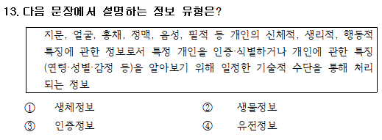 | 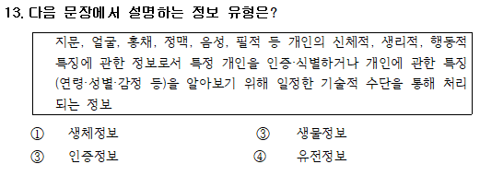 | 문항 번호의 중복 | 문제나 보기에서 문항 번호가 중복되는 것이 있는지 여부
 | 14 | 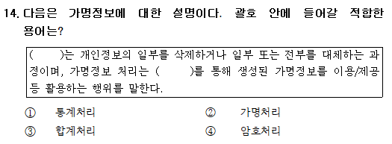 | 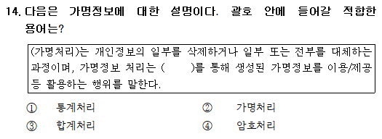 | 정답유출 | 문제의 지문에 있는 문구가 보기에 나타나있는지 여부 (정답이 유출되고 있는지 여부)
 | 15 | 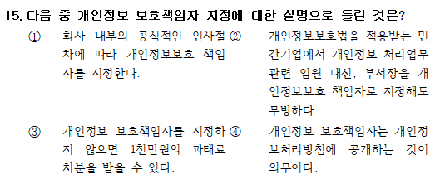 |  | 보기 없음 | 문제의 보기의 문구 탈자(보기누락)가 있는지 여부
 | 16 | 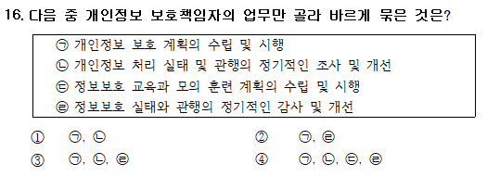 | 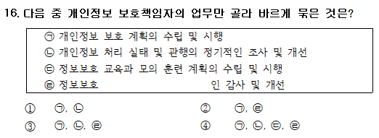 | 탈자 | 문제나 지문에서 누락된 문구가 있는지 여부
 | 17 | 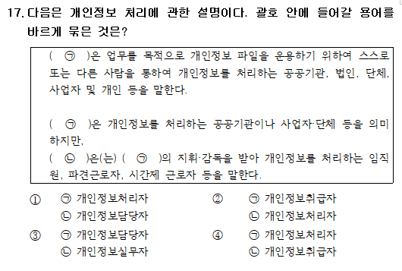 | 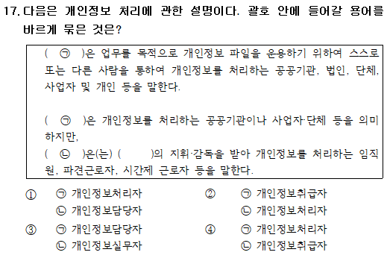 | 지문의 원문자 탈자 | 문제의 지문에서 누락된 부분이 있는지 여부
 | 18 | 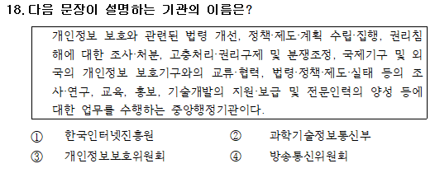 |  | 문장 전체가 생략 | 문제의 지문이 자체가 누락 되어있는지 여부
 | 19 | 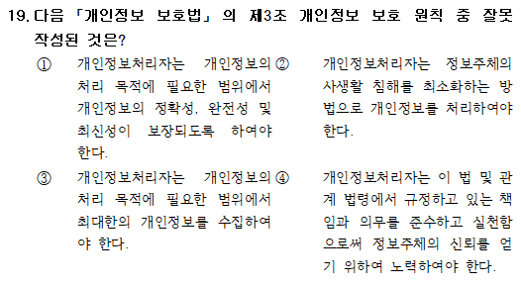 | 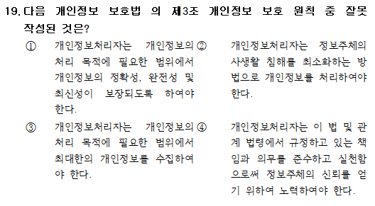 | 특수기호 누락 | 문제나 지문에서 특수기호가 누락된 부분이 있는지 여부
 | 20 | 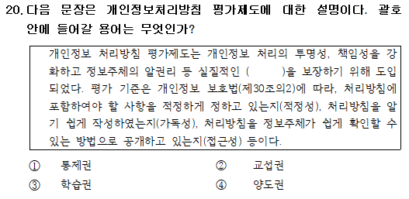 | 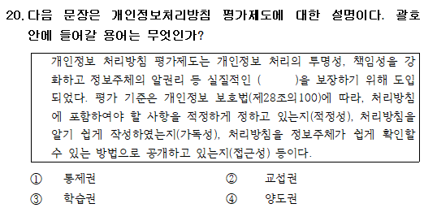 | 틀린 법령 조항 | 문제나 지문, 보기에 있는 법령의 조항이 잘못된 부분이 있는지 여부
정보보호 윤리 | 1 |  |  | 정답없음 | 문제의 답이 있는지 여부
 | 2 | 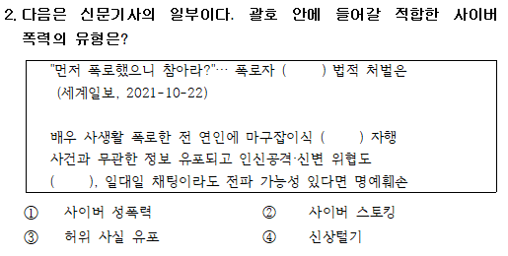 |  | 지문 (그림) 누락 | 문제의 지문 또는 그림이 누락된 부분이 있는지 여부
 | 3 |  |  | 보기 중복 | 문제의 보기에 대한 중복이 있는지 여부
 | 4 |  |  | 보기 단어 일부 누락 | 문제의 보기에서 단어가 누락(탈자)이 있는지 여부
 | 5 | 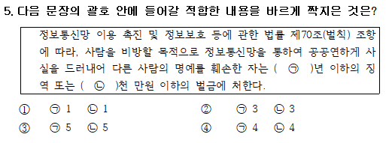 | 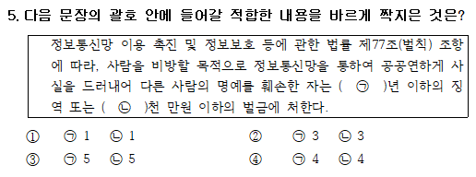 | 법조항 오류 | 문제의 지문이나 보기에 있는 법의 조항이 맞는지 여부
 | 6 |  |  | 문제오류 | 문제의 일부가 누락된 부분이 있는지 여부
 | 7 |  | 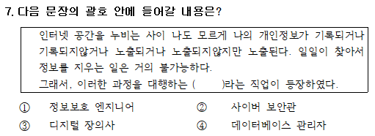 | 문맥의 부자연스러움 | 문제나 지문의 보기가 부자연스러운(매끄럽지않은)지 여부
 | 8 |  |  | 보기가 전부 답이안됨 | 문제의 보기가 잘못되거나 정답이 존재하지 않는지 여부
 | 9 | 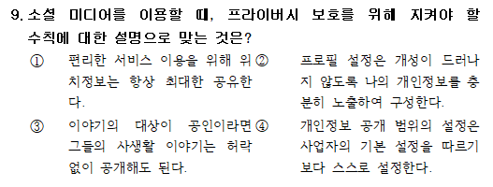 | 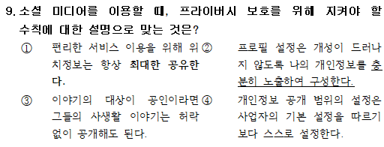 | 특정보기에 볼딕처리나 밑줄이 되어있음 | 문제, 지문, 보기에서 볼딕처리나 밑줄 등이 있는지 여부 (기본 값 - 글꼴 : 바탕, pt : 10)
 | 10 | 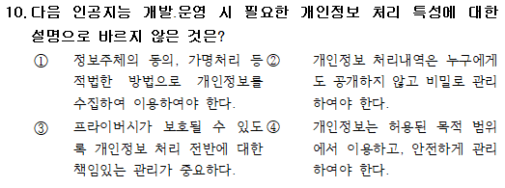 | 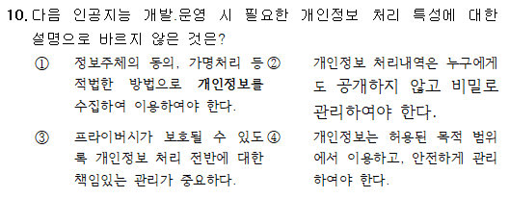 | 기본세팅 값과 다름 -문제 : 11pt 글꼴 없음, 볼딕 -보기 : 바탕 10pt, 볼딕X | 문제, 지문, 보기에서 볼딕처리나 밑줄 등이 있는지 여부 (기본 값 - 글꼴 : 바탕, pt : 10)

